Inspección Seguridad Pulidora
 | GESTIÓN EN SEGURIDAD Y SALUD EN EL TRABAJO |  |  |  |  |  |  |  |  |  | Código: |  | SST-F-54
 |  |  |  |  |  |  |  |  |  |  | Fecha: |  | 2025-10-28
 | FORMATO INSPECCIÓN DE SEGURIDAD PULIDORA |  |  |  |  |  |  |  |  |  | Versión: |  | 1
 |  |  |  |  |  |  |  |  |  |  | Página: |  | 1 de 2

CENTRO DE TRABAJO o SEDE: |  |  |  |  |  | ÁREA: |  |  |  |  | FECHA: | dd | mm | aaaa
INSPECCIÓN REALIZADA POR: | Nombre completo |  |  |  |  |  |  |  | Cargo

MARCA: |  |  |  |  |  |  | MODELO, REFERENCIA o S/N:
FABRICANTE o PROVEEDOR: |  |  |  |  |  |  | No. INVENTARIO:

ASPECTO O CONDICIÓN A VERIFICAR |  |  | CUMPLIMIENTO |  |  |  |  |  | OBSERVACIONES/ COMENTARIOS
 |  |  | CUMPLE |  | NO CUMPLE |  |  | N/A
1. La carcasa y cuerpo del equipos están en buenas condiciones, asegurado y completo. |  |  |  |  |  |  |  |  | 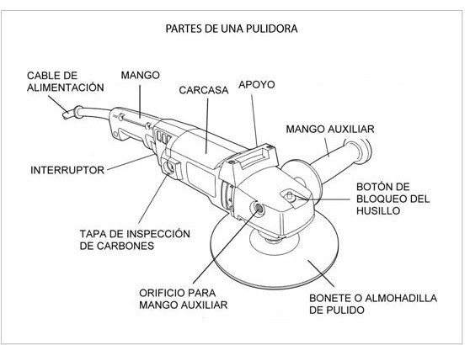
2. El cable de conexión eléctrica esta en buenas condiciones y completo, cuenta con clavija, no se evidencian añadiduras, encauchetado roto, alma del cable expuesta a cortos circuitos.
3. El equipo cuenta con guarda de seguridad instalada y ajustada.
4. El interruptor de encendido/ apagado y botón de bloqueo de seguridad (si aplica) funcionan correctamente, sin dificultades , no esta directo.
5. El botón de bloqueo del husillo esta en buenas condiciones y funcionando correctamente, el husillo cuenta con tuerca y contra tuerca para asegurar el disco y las piezas se encuentran en buenas condiciones.
6. La placa con información técnica del equipo están buenas condiciones y legible, logrando establecer su Amperaje, Voltaje y Rpm.
7. El equipo cuenta con mango auxiliar bien ajustado y en buenas condiciones
8. El disco de corte o accesorio autorizado se ajusta correctamente, gira sin restricción, no tiene grietas y es adecuado para el tipo de material a cortar ; no se perciben ruidos o condiciones anormales en el funcionamiento.
9. Se tiene llave para montaje y ajustes de discos, esta en buenas condiciones y funciona correctamente.
10.El equipo cuenta con la hoja de vida y/o mantenimiento preventivo .
TOTAL |  |  | 0 |  | 0 |  |  | 0

PLAN DE ACCIÓN
ACTIVIDAD |  | ÁREA/ RESPONSABLE |  | FECHA CUMPLIMIENTO |  |  |  | FECHA COMPROBACIÓN |  | OBSERVACIONES

Nota : En caso de ser necesario inserte nueva fila para agregar información adicional al plan de acción
Firma Ejecutor(es) de inspección: | ___________________________________________ |  |  |  |  |  |  | Firma del funcionario o contratista: |  |  | ________________________________________
N° Licencia de seguridad y salud en el trabajo: | ___________________________________________ |  |  |  |  |  |  | Firma líder o supervisor del contrato: |  |  | ________________________________________

